GRAPH1
Figure 1 Part des exploitations commercialisant en circuits courts

Figure 1 Circuit court par produit (en %)
 |  | Champ : Provence-Alpes-Côte d’Azur, hors structures gérant des pacages collectifs.
 |  | (1) Vignes : part commercialisant des produits de la vigne
 |  | (2) Fruits : sauf oliviers
 |  | (3) Caprins, ovins ou bovins : part commercialisant du lait
 |  | Clé de lecture : 73 % des exploitations ayant des ruches commercialisent tout ou partie de leur miel via un
 |  | circuit court ; 36 % des éleveurs caprins commercialisent du lait en circuit court, contre 10 % du total des
 |  | éleveurs bovins et ovins ; 42 % des exploitations régionales commercialisent un ou plusieurs produits en
 |  | circuit court.
 |  | Source : Agreste - Recensement Agricole 2020

PRODUITS
ovins + bovins (3) | 10.31
surfaces en fruits (2) | 20.39
vignes (1) | 21.14
oliviers | 34.03
caprins (3) | 36.33
surfaces en horticulture | 53.33
surfaces en légumes | 59.60
ruches | 73.07

GRAPH2
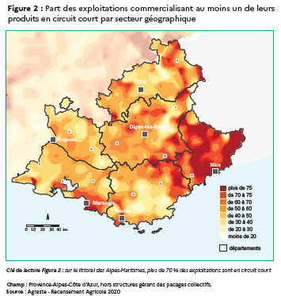
Figure 2 Part des exploitations commercialisant au moins un de leurs produits en circuit court par secteur géographique

GRAPH3
Figure 3 Part des exploitations en circuit court par département et par spécialisation

Part des exploitations en circuit court par spécialisation

Champ : Provence-Alpes-Côte d’Azur, hors structures gérant des pacages collectifs.
Clé de lecture Figure 3 : Les exploitations viticoles des Bouches-du-Rhône sont à moins de 50 % engagées en circuit court
Source : Agreste - Recensement Agricole 2020

Figure 3
 |  | departement
part CC |  | Alpes de Haute-Provence |  | Hautes-Alpes |  | Alpes-Maritimes |  | Bouches-du-Rhône |  | Var |  | Vaucluse |  | Paca
nom.OTEX |  | 1 |  | 2 |  | 3 |  | 4 |  | 5 |  | 6 |  | 7
Viticulture | 1 | 24% | 6.5 | 42% | 5.5 | 88% | 4.5 | 27% | 3.5 | 20% | 2.5 | 29% | 1.5 | 25% | 0.5 | 0 | 1
Cultures fruitières et permanentes | 2 | 49% | 6.5 | 46% | 5.5 | 68% | 4.5 | 42% | 3.5 | 50% | 2.5 | 38% | 1.5 | 46% | 0.5 | 0 | 1
Ovins caprins et autres herbivores | 3 | 43% | 6.5 | 33% | 5.5 | 58% | 4.5 | 44% | 3.5 | 62% | 2.5 | 54% | 1.5 | 45% | 0.5 | 0 | 1
Grandes cultures | 4 | 28% | 6.5 | 23% | 5.5 | 58% | 4.5 | 26% | 3.5 | 48% | 2.5 | 27% | 1.5 | 29% | 0.5 | 0 | 1
Polyculture et polyélevage | 5 | 74% | 6.5 | 71% | 5.5 | 93% | 4.5 | 66% | 3.5 | 81% | 2.5 | 62% | 1.5 | 72% | 0.5 | 0 | 1
Maraîchage | 6 | 86% | 6.5 | 100% | 5.5 | 92% | 4.5 | 52% | 3.5 | 91% | 2.5 | 68% | 1.5 | 68% | 0.5 | 0 | 1
Horticulture | 7 | 83% | 6.5 | 83% | 5.5 | 70% | 4.5 | 69% | 3.5 | 48% | 2.5 | 65% | 1.5 | 60% | 0.5 | 0 | 1
Autres spécialisations | 8 | 60% | 6.5 | 34% | 5.5 | 82% | 4.5 | 61% | 3.5 | 80% | 2.5 | 48% | 1.5 | 53% | 0.5 | 0 | 1
 |  | a |  | b |  | c |  | d |  | e |  | f |  | g
Viticulture |  | 1 | 6.5 | 1 | 5.5 | 1 | 4.5 | 1 | 3.5 | 1 | 2.5 | 1 | 1.5 | 1 | 0.5
Cultures fruitières et permanentes |  | 1 | 6.5 | 1 | 5.5 | 1 | 4.5 | 1 | 3.5 | 1 | 2.5 | 1 | 1.5 | 1 | 0.5
Ovins caprins et autres herbivores |  | 1 | 6.5 | 1 | 5.5 | 1 | 4.5 | 1 | 3.5 | 1 | 2.5 | 1 | 1.5 | 1 | 0.5
Grandes cultures |  | 1 | 6.5 | 1 | 5.5 | 1 | 4.5 | 1 | 3.5 | 1 | 2.5 | 1 | 1.5 | 1 | 0.5
Polyculture et polyélevage |  | 1 | 6.5 | 1 | 5.5 | 1 | 4.5 | 1 | 3.5 | 1 | 2.5 | 1 | 1.5 | 1 | 0.5
Maraîchage |  | 1 | 6.5 | 1 | 5.5 | 1 | 4.5 | 1 | 3.5 | 1 | 2.5 | 1 | 1.5 | 1 | 0.5
Horticulture |  | 1 | 6.5 | 1 | 5.5 | 1 | 4.5 | 1 | 3.5 | 1 | 2.5 | 1 | 1.5 | 1 | 0.5
Autres spécialisations |  | 1 | 6.5 | 1 | 5.5 | 1 | 4.5 | 1 | 3.5 | 1 | 2.5 | 1 | 1.5 | 1 | 0.5
 |  | H |  | I |  | J |  | K |  | L |  | M |  | N
Viticulture |  | 0.5 | 6.5 | 0.5 | 5.5 | 0.5 | 4.5 | 0.5 | 3.5 | 0.5 | 2.5 | 0.5 | 1.5 | 0.5 | 0.5
Cultures fruitières et permanentes |  | 0.5 | 6.5 | 0.5 | 5.5 | 0.5 | 4.5 | 0.5 | 3.5 | 0.5 | 2.5 | 0.5 | 1.5 | 0.5 | 0.5
Ovins caprins et autres herbivores |  | 0.5 | 6.5 | 0.5 | 5.5 | 0.5 | 4.5 | 0.5 | 3.5 | 0.5 | 2.5 | 0.5 | 1.5 | 0.5 | 0.5
Grandes cultures |  | 0.5 | 6.5 | 0.5 | 5.5 | 0.5 | 4.5 | 0.5 | 3.5 | 0.5 | 2.5 | 0.5 | 1.5 | 0.5 | 0.5
Polyculture et polyélevage |  | 0.5 | 6.5 | 0.5 | 5.5 | 0.5 | 4.5 | 0.5 | 3.5 | 0.5 | 2.5 | 0.5 | 1.5 | 0.5 | 0.5
Maraîchage |  | 0.5 | 6.5 | 0.5 | 5.5 | 0.5 | 4.5 | 0.5 | 3.5 | 0.5 | 2.5 | 0.5 | 1.5 | 0.5 | 0.5
Horticulture |  | 0.5 | 6.5 | 0.5 | 5.5 | 0.5 | 4.5 | 0.5 | 3.5 | 0.5 | 2.5 | 0.5 | 1.5 | 0.5 | 0.5
Autres spécialisations |  | 0.5 | 6.5 | 0.5 | 5.5 | 0.5 | 4.5 | 0.5 | 3.5 | 0.5 | 2.5 | 0.5 | 1.5 | 0.5 | 0.5

GRAPH4
Figure 4 Potentiel de production et engagement des exploitations commercialisant au moins un produit en circuit court

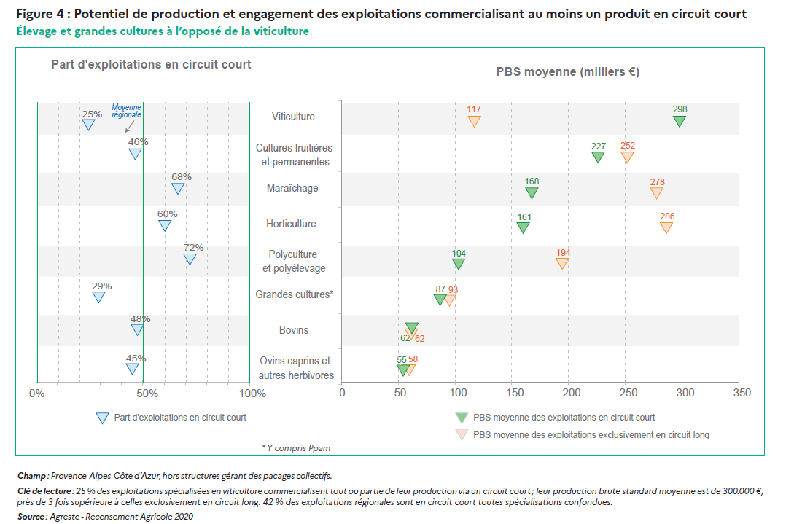

Figure 4

OTEX | PBS moyenne circuit long | PBS moyenne circuit court | part d'exploitations en circuit court
Ovins caprins et autres herbivores | 58 | 55 | 45%
Bovins | 62 | 62 | 48%
Grandes cultures | 93 | 87 | 29%
Polyculture et polyélevage | 194 | 104 | 72%
Horticulture | 286 | 161 | 60%
Maraîchage | 278 | 168 | 68%
Cultures fruitières et permanentes | 252 | 227 | 46%
Viticulture | 117 | 298 | 25%

GRAPH5
Figure 5 Fréquence des circuits courts
Fréquence des différents circuits courts

Figure 5
Vente directe a la ferme | 59%
Vente a des commercants detaillants | 31%
Vente directe sur les marchés/halles | 30%
Vente a des restaurants (hors rest. collective) | 21%
Vente directe en point de vente collectif | 18%
Vente a la distribution (GMS) | 17%
Vente en salons et foires | 13%
Autres | 47%

Champ : Provence-Alpes-Côte d’Azur, hors structures gérant des pacages collectifs.
Clé de lecture : 59 % des exploitations engagées en circuit court commercialisent tout ou partie de leur production à la ferme
Source : Agreste - Recensement Agricole 2020

GRAPH6
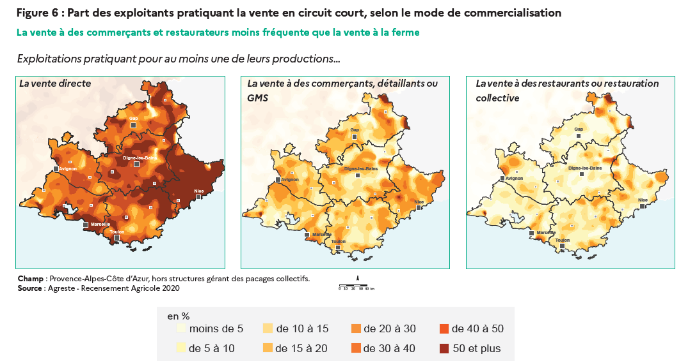
Figure 5 Part des exploitants pratiquant la vente en circuit court, selon le mode de commercialisation

